bug1
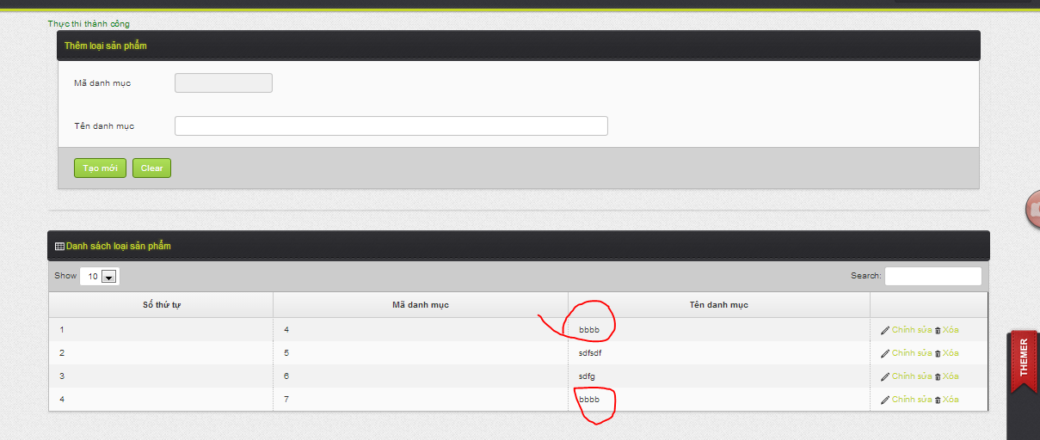

ten danh muc khong duoc trung nhau
vi khi trung nhau thi khi nhap thong tin san pham bi trung ten khi show trong dropdown list

bug2
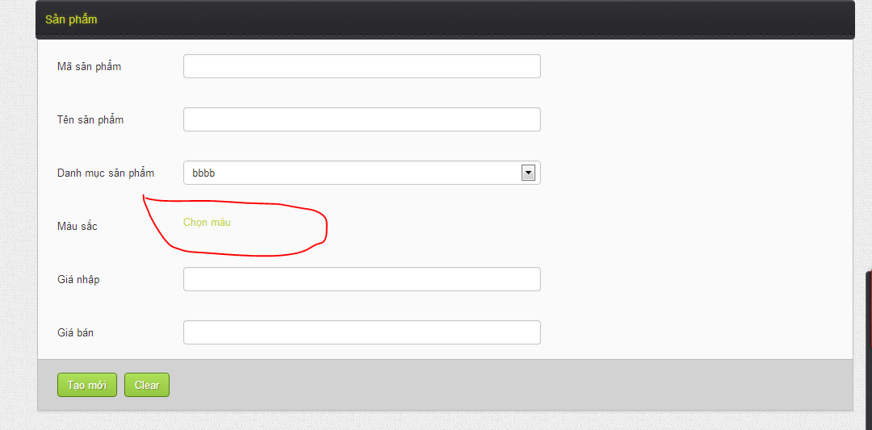

khi nhap thong tin mau o pupop , va save xong thi phai hien thong tin len trang cha

bug3
Add them cai icon de phan biet xoa va in ma vach ,
Chuyen chu MA VACH --> IN MA VACH

bug5_ độ u tiên 2
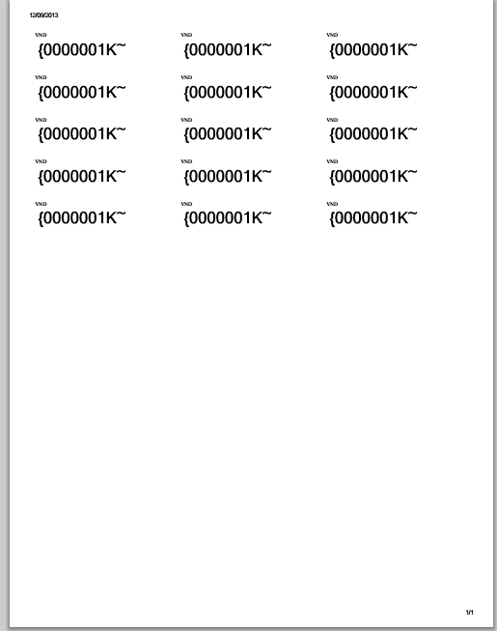
Phan in mã vach phai phủ hết page a4 , và phai phan chua ô , moi ô là 1 ma vach , va ma vach dang bị bể font
Ẩn button xem ma vach di
Khi dánh mã san pham , thì khong hien thi duoc ten san pham

